Info D
 | Bedienung des Formulars
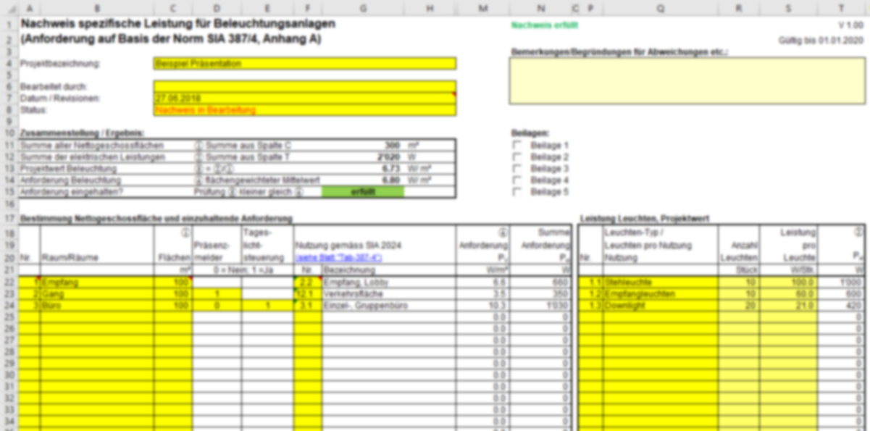

❶

❷
❺

❸
❹

 | Allgemeines
 | Das Nachweisformular ist in vier Teile aufgeteilt:
 | ❶ | Formularkopf
 |  | Hier werden allgemeine Informationen zum Projekt und Status des Nachweises eingegeben.
 | ❷ | Zusammenstellung / Ergebnis
 |  | Hier werden die Resultate der Berechnungen zusammengefasst und angezeigt, ob der Nachweis erfüllt ist.
 | ❸ | Bestimmung Nettogeschossfläche und einzuhaltende Anforderungen
 |  | In dieser Tabelle werden die Nettogeschossflächen des Projektes eingegeben. Je nach Nutzung und vorgesehener Beleuchtungssteuerung werden die Anforderungen an die maximal zulässige installierte Leistung für die Beleuchtung festgelegt. Aus den Anforderungen pro Raum oder Raumgruppe wird dann ein flächengewichteter Mittelwert der Einzelanforderungen berechnet. Dies ist die Anforderung für das gesamte Projekt.
 | ❹ | Leistung Leuchten, Projektwert
 |  | In dieser Tabelle werden die Leistungsdaten aller im Projekt verwendeten Leuchten eingegeben. Daraus wird dann der Projektwert der installierten spezifischen Leistung berechnet. Dieser wird dann für den Nachweis mit der projektspezifischen Anforderung verglichen.
 | ❺ | Beilagen

❶ | Formularkopf
 | Eingabefelder:
 | à | Projektbezeichnung
 |  | Bezeichnung des Projekts, freie Eingabe ohne Vorgabe
 | à | Bearbeitet durch
 |  | Angabe des Sachbearbeiters. Am besten mit Telefon Nr.oder e-mail Adresse, falls Rückfragen erforderlich sind.
 | à | Datum / Revisionen
 |  | Erstellungsdatum des Nachweises und Datum allfälliger Revisionen Tipp: Zum Fixieren des Datums: Datum von Hand einfügen oder [F2] und dann [F9] und [Enter] drücken.
 | à | Status
 |  | Auswahlfeld: - Nachweis in Bearbeitung - Nachweis vollständig und in abgeschlossen Der Nachweis soll erst eingereicht werden, wenn er vollständig und abgeschlossen ist.
 | à | Bemerkungen/Begründungen für Abweichungen etc.
 |  | Hier können Anmerkungen zum Nachweis gemacht werden. Tipp: Zeilenumbruch mit ALT + ENTER

❺ | à | Beilagen
 |  | Ankreuzen, welche Beilagen dem Nachweis angehängt werden.

❸ | Bestimmung der Nettogeschossfläche und einzuhaltende Anforderungen
 | Grundsätzlich ist es dem Anwender freigestellt, ob er jeden Raum einzeln eingibt oder ob er Räume gleicher Nutzung zu Raumgruppen zusammenfasst. Es dürfen jedoch nur Räume zusammengefasst werden, die die selbe Nutzung gemäss SIA 2024 aufweisen und im Projekt eine gleichwertige Steuerung aufweisen.
 | Eingabefelder:
 | à | Nr.
 |  | Nummerierung der Räume oder Raumgruppen. Kann frei gestaltet werden.
 | à | Raum/Räume
 |  | Freie Angabe. Es ist jedoch von Vorteil, wenn die Bezeichnung eine Entsprechung in den beigefügten Unterlagen (z.B. Pläne) hat.
 | à | Flächen
 |  | Eingabe der gesamten Nettogeschossfläche des Raums oder der Raumgruppe. Tipp: Besteht die Gesamtfläche aus mehreren Teilflächen, so kann in der Zelle auch eine Formel mit der Additon der Teilflächen eingegeben werden (z.B. "=150+20+145").
 | à | Automatische Steuerung nach Präsenz / nach Tageslicht
 |  | Je nach Nutzung hat die Beleuchtungssteuerung einen Einfluss auf die Anforderung PV. Ist das Eingabefeld gelb markiert, muss angegeben werden ob eine Entsprechende Beleuchtungssteuerung vorgesehen ist.
 | à | Nutzung gemäss SIA 2024, Nr.
 |  | Auswahlfeld: Wählen Sie die Nummer der entsprechend Gebäudekategorie aus. Eine Liste der verfügbaren Nutzungskategorien ist im Tabellenblatt "Tab-387-4" zu finden.
 | Infofelder:
 | à | Nutzung gemäss SIA 2024, Bezeichnung
 |  | Ausschreibung der Nutzungskategorie. Wird aufgrund der Kategorienummer automatisch dargestellt.
 | à | Anforderungen
 |  | Anforderung an die Maximal zulässige spezifische Leistung für den jeweiligen Raum oder die Raumgruppe. Der Wert ist Abhängig von der Nutzung und der vorgesehenen Beleuchtungssteuerung. Basis für die Anforderungen ist die Norm SIA 387/4, Tabelle in Anhang A. In dieser Tabelle ist pro Nutzungskategorie ein Grenz- und ein Zielwert definiert (siehe auch Tabellenblatt "Tab-387-4"). Welchen Einluss die Beleuchtungssteuerung auf die Anforderung hat, hängt von der Standardnutzung zugrunde gelegten Präsenz ab. Die untenstehnde Tabelle zeigt den Einfluss der Beleuchtungssteuerung in abhängigkeit der Präsenz auf

 |  |  |  |  | Massgebende Anforderung
 |  | Präsenz gemäss Norm 387/4 |  | Beleuchtungssteuerung gemäss Projekt | Grenzwert. | Mittelwert Grenz-/Zielwert | Zielwert
 |  | dauernd |  | keine | ✔
 |  | normal |  | keine |  |  | ✔
 |  |  |  | Präsenzmelder |  | ✔
 |  |  |  | Tageslichtsteuerung |  | ✔
 |  |  |  | beides | ✔
 |  | sporadisch |  | keine |  |  | ✔
 |  |  |  | Präsenzmelder | ✔
 |  |  |  | Tageslichtsteuerung |  |  | ✔
 |  |  |  | beides | ✔

 | à | Summe Anforderung
 |  | Maximal zulässige installierte Leistung für den Raum oder die Raumgruppe. Summe Anforderung = Anforderung * Fläche

❹ | Leistung Leuchten, Projektwert
 | In dieser Tabelle wird die Anzahl und die Systemleistung der im Projekt effektiv vorgesehenen Leuchten angegeben. Dabei ist bei der Angabe der Leuchten Leistung die Verlustleistung des Betriebsgeräts (Vorschaltgerät) zu berücksichtigen. Grundsätzlich ist es dem User freigestelt die Angaben zu den Leuchten raum- oder raumgruppenweise zu machen oder zusammenfassend pro Leuchtentyp. Wichtig ist, dass alle im Projekt vorkommenden Leuchten in der korrekten Anzahl angegeben werden.
 | Eingabefelder:
 | à | Nr.
 |  | Nummerierung der Leuchten. Kann frei gestaltet werden.
 | à | Leuchten-Typ
 |  | Freie Angabe. Es ist jedoch von Vorteil, wenn die Bezeichnung eine Entsprechung in den beigefügten Unterlagen (z.B. Leuchtenspezifikation) hat.
 | à | Anzahl Leuchten
 |  | Eingabe der Anzahl Leuchten. Tipp: Sollen mehrere Leuchten aus verschieden Räumen zusammengefasst werden, so kann in der Zelle auch eine Formel mit der Additon der Teilmengen eingegeben werden (z.B. "=150+20+145").
 | à | Leistung pro Leuchte
 |  | Angabe der Systemleistung der Leuchte (inkl. Betriebsgerät)

 | Infofeld:
 | à | Pel
 |  | Gesamte eletrische Leistung der angegebenen Leuchten Pel = Anzahl Leuchten * Leistung pro Leuchte

❷ | Ergebnis
 | Hier werden die Resultate des Nachweises ausgegeben und aufgezeigt ob der Nachweis erfüllt ist.
 | Resultate:
 | à | Summe aller Netogeschossflächen
 |  | Summe aller Netogeschossflächen des Projekts
 | à | Summe der elektrischen Leistung
 |  | Summe der elektrischen Leistung aller Leuchtenh im Projekt.
 | à | Projektwert Beleuchtung
 |  | Spezifische Leistung der Beleuchtung für das Projekt. Projektwert Beleuchtung = Summe der elektrischen Leistung / Summe aller Nettogeschossflächen
 | à | Anforderung Beleuchtung
 |  | Flächengewichteter Mittelwert aller Einzelanforderungen aus Tabelle "Bestimmung Nettogeschossfläche und einzuhaltende Anforderung".
 | à | Anforderung Eingehalten?
 |  | "Projektwert Beleuchtung" muss kleiner gleich als "Anforderung Beleuchtung" damit der Nachweis erfüllt ist.

 | Abkürzungen, Formelzeichen

 | Abkürzung |  | Beschreibung

 | PV |  | Anforderung an die Beleuchtung (max. spezifische Leistung) [W/m²]
 | Pel |  | elektrische Leistung [W]
 | W/Stk. |  | elektrische Systemleistung (inkl. Betriebsgerät) pro Leuchte
 | Stk. |  | Stück

